Лист1
ID | BR-1 | BR-2 | BR-3 | BR-4
Заголовок | При вводе почты в поле "Восстановление пароля", пароль автоматически сбрасывается сразу | Нет ограничения количества ввода неверного пароля/почты | Приходит уведомление при вводе невалидного e-mail | При сбросе пароля не происходит разлогин в других вкладках
Описание | При вводе почты в поле "восстановления пароля", пароль автомтически сбрасывается сразу | После ввода неверного пароля/почты в графе "Пароль"/ "e-mail", поля не блокируются, благодаря чему можно произвести взлом акка | Если ввести в поле "Восстановление пароля" невалидный e-mail, то придет уведомление о том, что пришло письмо | Если войти в учетную запись в одной вкладке, а в другой восстановить пароль (который обновится), то разлогин в первой вкладке не произойдет.
Шаги воспроизведения | 1. Перейти по ссылке https://lm.skillbox.cc/qa_tester/module06/auth/index.html 2. Нажать на графу "Забыл пароль" 3. Ввести почту и нажать на кнопку "восстановить пароль" | 1. Перейти по ссылке https://lm.skillbox.cc/qa_tester/module06/auth/index.html 2. Ввести неверный пароль/почту в графе "Пароль"/ "e-mail" 3. Нажать кнопку "Войти" | 1. Перейти по ссылке https://lm.skillbox.cc/qa_tester/module06/auth/index.html 2. Нажать на графу "Забыл пароль" 3. Ввести невалидный e-mail и нажать кнопку "Восстановить пароль" | 1. Перейти по ссылке https://lm.skillbox.cc/qa_tester/module06/auth/index.html 2. Войти в учетную запись на первой вкладке. 3. На втрой вкладке нажать "Забыл пароль", затем ввести в поле "Восттановление пароля" e-mail. 4. Нажать кнопку "Восстановить пароль"
Фактический результат | После ввода почты в поле восстановлекния пароля, пароль автоматически сбрасывается. | После ввода неверного пароля/почты в графе "Пароль"/"email", поля не блокируются | После ввода невалидной почты, приходит уведомление | После восстановления пароля во второй вкладке разлогин в первой не происходит
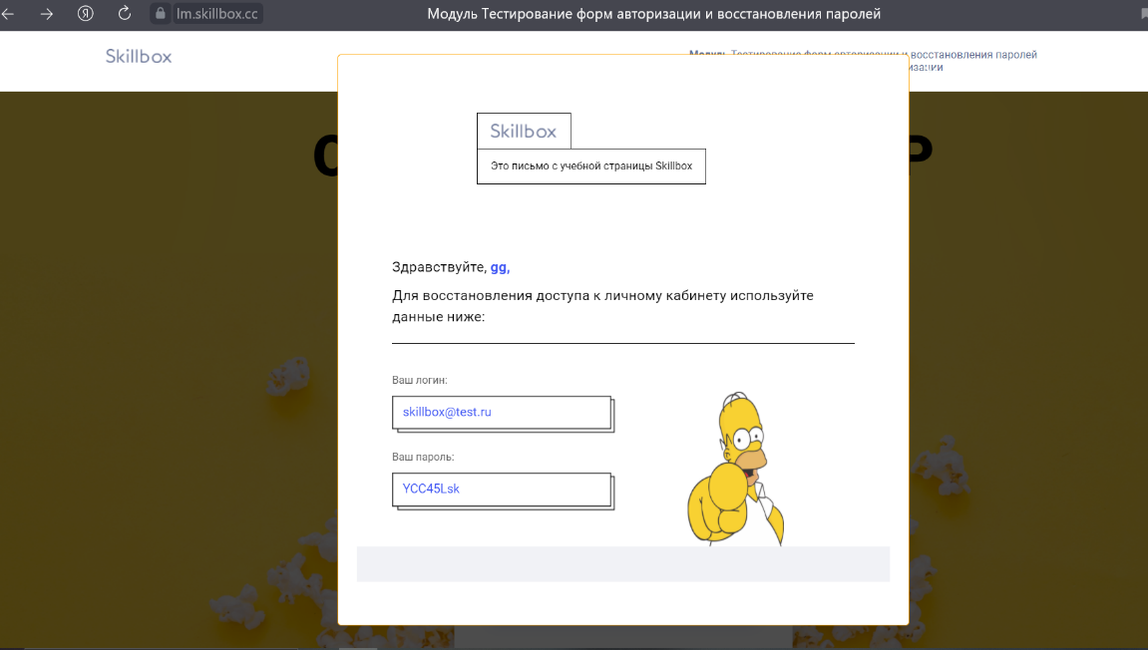
Ожидаемый результат | После ввода почты в поле восстановлекния пароля, на почту сначала приходит специальная ссылка с подстверждением сброса пароля. | После ввода неверного пароля/почты в графе "Пароль"/"email", поля блокируются на несколько секунд или появляется графа, где необходимо подтвердить, что "Я не робот" | После ввода невалидной почты, приходит не уведомление | После восстановления пароля на второй вкладке учетная запись на первой разлогинится
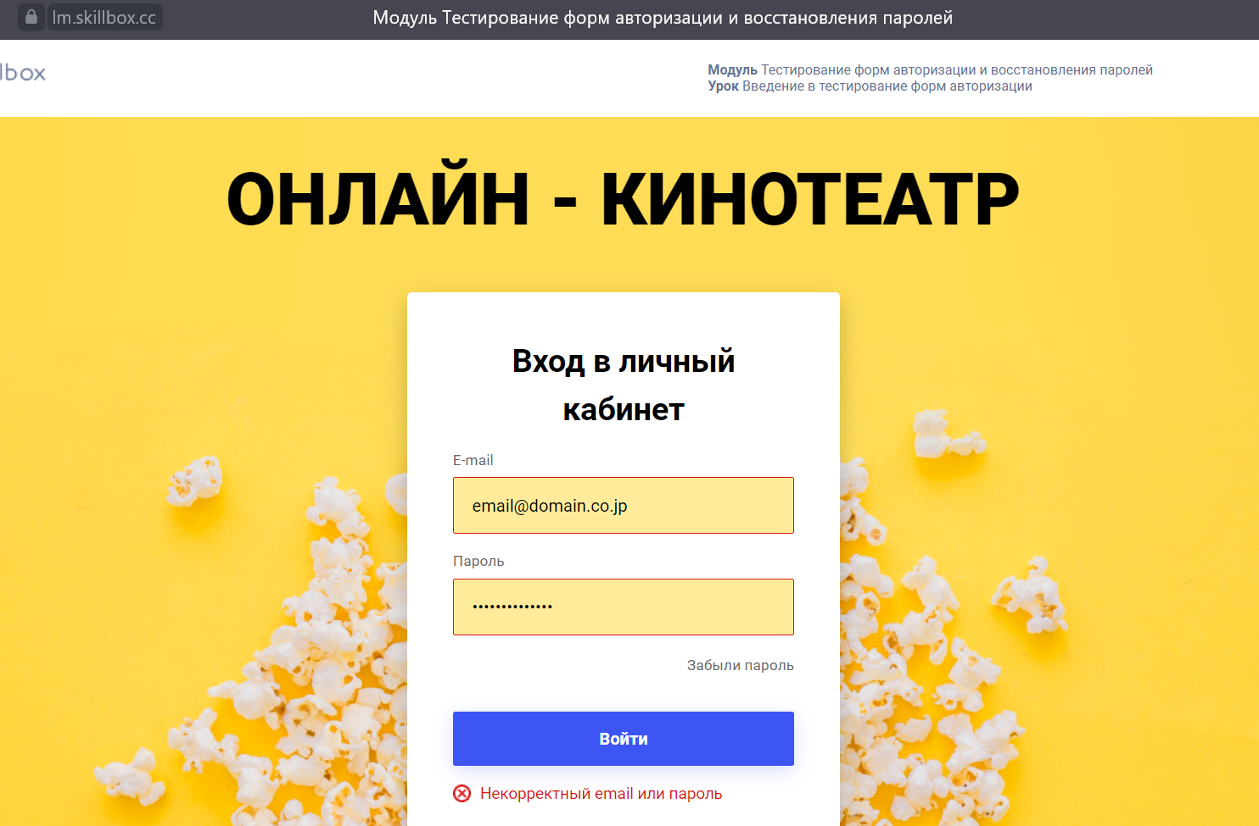
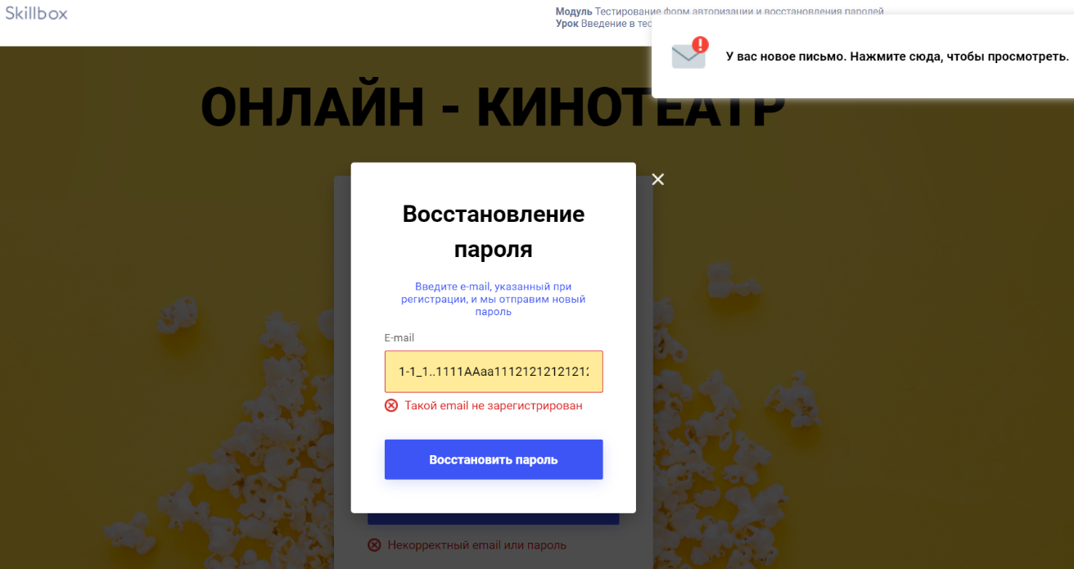
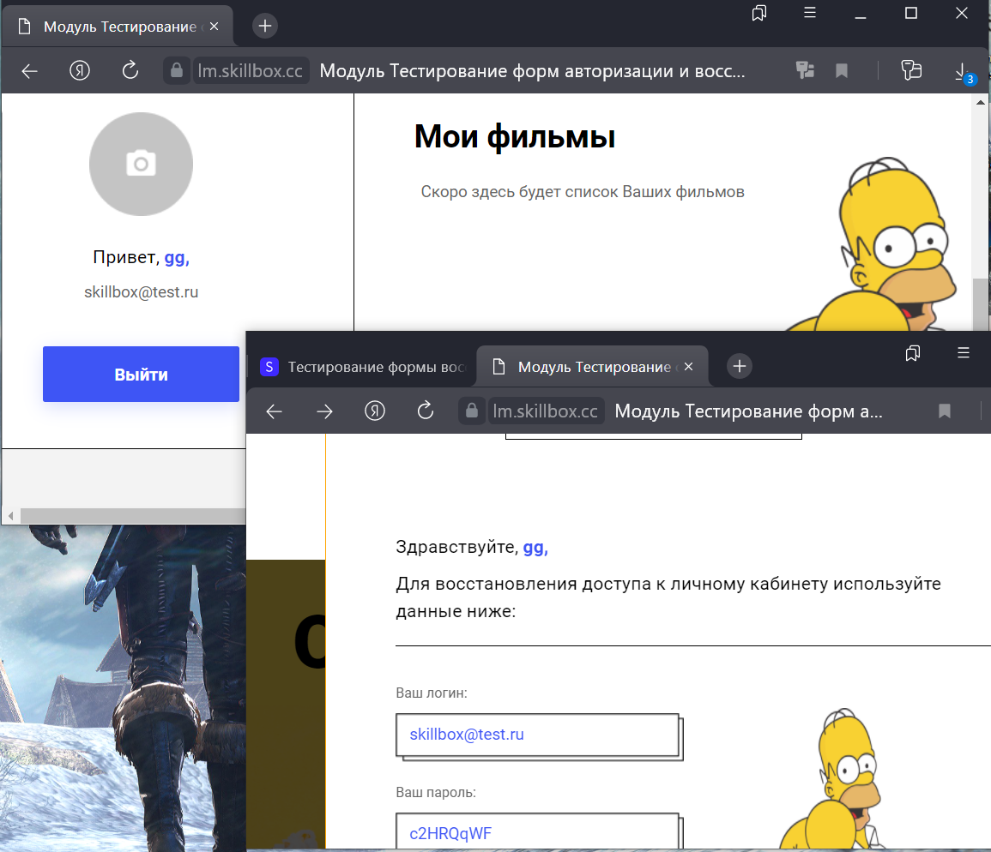
Дополнительная информация

